Résumé
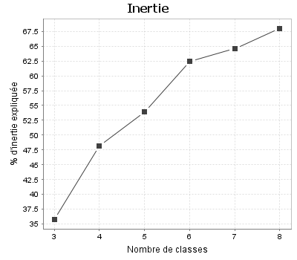
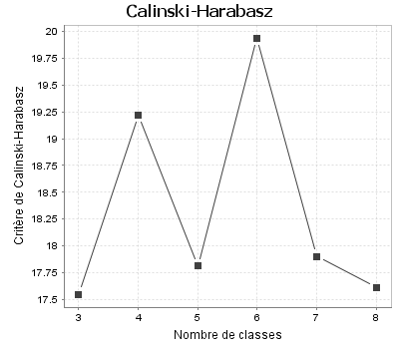
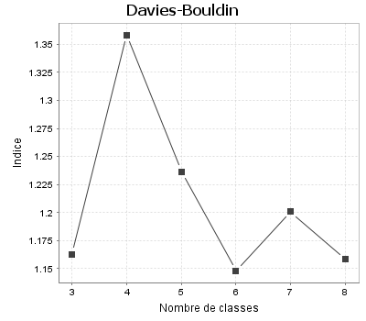
Indicateurs de qualité
Critères | 3 classes | 4 classes | 5 classes | 6 classes | 7 classes | 8 classes
Inertie intra-classes | 7.707 | 6.218 | 5.535 | 4.509 | 4.255 | 3.840
Inertie inter-classes | 4.293 | 5.782 | 6.465 | 7.491 | 7.745 | 8.160
Inertie expliquée (%) | 35.775 | 48.187 | 53.874 | 62.426 | 64.545 | 68.004
Critère de Calinski-Harabasz (pseudo F) | 17.546 | 19.220 | 17.812 | 19.937 | 17.902 | 17.610
Indice de Davies-Bouldin | 1.163 | 1.358 | 1.237 | 1.148 | 1.201 | 1.158

Graphiques

